Tabelle1
Bettungsziffer vom Bodengutachter
ks,1 = | 30.0 | [MN/m³] = | 30000 | [kN/m³]

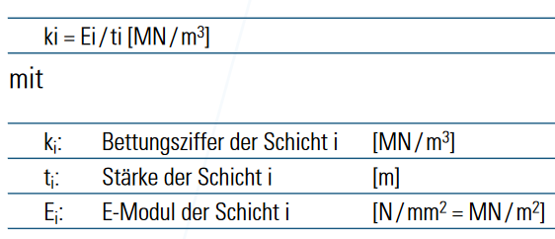
Wärmedämmung (immer auf Sand oder Splitt): |  |  |  |  |  | FOAMGLAS F
t = | 120 | [mm]= | 0.12 | [m]
E = | 220 | [N/mm²]= | 220000 | [kN/m²]
ks,2 = | 1833333 | [kN/m³]

Ersatzbettungsziffer:
1/ks,ges -> ks,ges = 1/[sume(1/ks,1+1/ks,2)]-> |  |  |  |  | ks,ges = | 29516.99 | [kN/m³]
 |  |  |  |  | gewählt: | 20000 | [kN/m³]

* - grau -> Werte vom Hand
** - grün -> Werte, die Programm selbst rechnet wird

Tabelle2
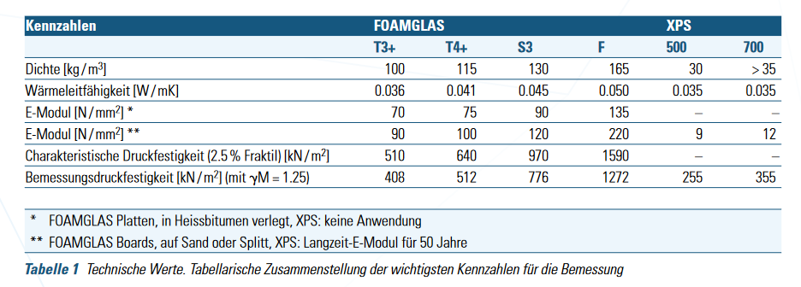
 | Dichte [kg/m³] | E-Modul* [N/mm²] | E-Modul** [N/mm²] | Druckfestigkeit mit 2,5% Fraktil [kN/m²]
-
FOAMGLAS T3+ | 100 | 70 | 90 | 408
FOAMGLAS T4+ | 115 | 75 | 100 | 512
FOAMGLAS S3 | 130 | 90 | 120 | 776
FOAMGLAS F | 165 | 135 | 220 | 1272
XPS500 | 30 | - | 9 | 255
XPS700 | 35 | - | 12 | 355
-

